オーバービュー
オーバービュー |  |  | サブシステムID |  | サブシステム名 | 機能ID |  |  |  | 機能名 |  | 作成
 |  |  | 0 |  | FAサイト機能 | CMS2-3-3 |  |  |  | 製品検索結果2メイン |  | 改定

機能目的

 | 各機種単位で製品DB内の検索条件を検索画面に表示する。
 | 指定された条件の情報を製品DB内から抽出し、検索結果画面に表示する。
 | 検索結果画面は製品検索機能で指定された条件の情報を即時に反映される。

機能概要

 | アクセスブラウザ判定
 | 言語判定（登録データの言語による画面表示）
 | 検索条件による製品DB検索
 | 指定した検索条件での、他の検索条件の絞り込み
 | 社内プレビュー（登録中データを識別して表示）

前提／特記事項

 | リクエストはGETで受ける。これは現行FAサイトの仕様踏襲のため。
 | ECサイト構築に伴い、形名ごとにECサイトの画面へ遷移するためのリンク表示する。 |  |  |  |  |  |  |  |  |  |  |  | Ver.23.00 追加

アクセスデータ
No |  | 物理名 |  | 論理名 |  |  | I | O | 種別 |  | 備考
1
2
3
4
5
6
7
8
9
10
11
12
13
14
15
外部インタフェース
No |  | クラス名 |  | 機能名 |  |  |  |  |  |  | 備考
1
外部システムの機能を呼び出している場合に記入
2
3
4
5

画面遷移図
画面遷移図 |  |  | サブシステムID |  | サブシステム名 |  |  | 機能ID | 機能名 |  |  | 作成
 |  |  | 0 |  | FAサイト機能 |  |  | CMS2-3-3 | 製品検索結果2メイン |  |  | 改定

FAトップ

 |  | 「製品情報」リンククリック
 |  | パンくず押下
 |  |  |  |  |  | LP2機種選択
製品情報トップ
 |  |  |  |  |  | パンくず押下
 |  |  |  |  | LP1機種選択
 |  |  |  |  | パンくず押下

仕様から探す タブ画面
LP1特長ページ
 |  | 「仕様から探す」タブ選択
 |  | パンくず押下 |  |  |  |  |  |  |  |  | LP2機種選択
 |  |  |  | シーケンサ機種選択 |  |  |  |  |  |  | パンくず押下

シーケンサ 機種選択画面
 |  |  |  | パンくず押下
 |  | 機種選択
 |  | パンくず押下
LP2特長ページ
 |  | 製品を選択押下
 |  | 仕様から探す押下 |  |  |  |  |  |  |  | パンくず押下 |  |  | LP3シリーズ選択
製品検索結果2
 |  |  |  | 機種選択 |  |  |  |  |  |  |  |  | パンくず押下
 |  |  |  | シリーズを選択押下

 |  |  |  |  |  |  | パンくず押下
LP3特長ページ

v99.99 追加
EC対応で「FA Web Shopリンククリック」、「ECサイト（EC製品詳細）」を追加。
 | 製品絞り込み選択
 | 製品カテゴリ選択
 |  |  |  |  |  |  | 製品仕様を見るリンククリック

ECサイト（EC製品詳細）

画面レイアウト
画面レイアウト |  | サブシステムID |  |  |  | サブシステム名 | 機能ID |  |  | 機能名 | 作成
 |  | 0 |  |  |  | FAサイト機能 | CMS2-3-3 |  |  | 製品検索結果2メイン | 改定

画面の概要 |  | 各機種単位で製品DB内の検索条件を検索画面に表示する。 指定された条件の情報を製品DB内から抽出し、検索結果画面に表示する。 検索結果画面は製品検索機能で指定された条件の情報を即時に反映される。

用途 |  | 初期表示･検索結果表示

 | ■検索結果あり（仕様から探す） ※LP2/LP3ページの「目的の製品を探す」から遷移


2
4
5
14
7
8
9
10
12
11
13
15
6
17
19
20
21
16
1
23
24
26
25
27
28
web shopへ
v99.99 追加 EC対応で「オンライン購入」列、「FA Web Shopリンク」を追加。
オンライン購入
FA Web Shop
FA Web Shop
FA Web Shop
FA Web Shop
FA Web Shop
FA Web Shop
FA Web Shop
FA Web Shop
FA Web Shop
FA Web Shop
29

 |  |  |  |  |  |  |  |  |  |  |  |  |  | Ver.3.19 追加 No.7③-3
 |  |  |  |  |  |  |  |  |  |  |  |  |  | Ver.3.19 追加 No.7③-3

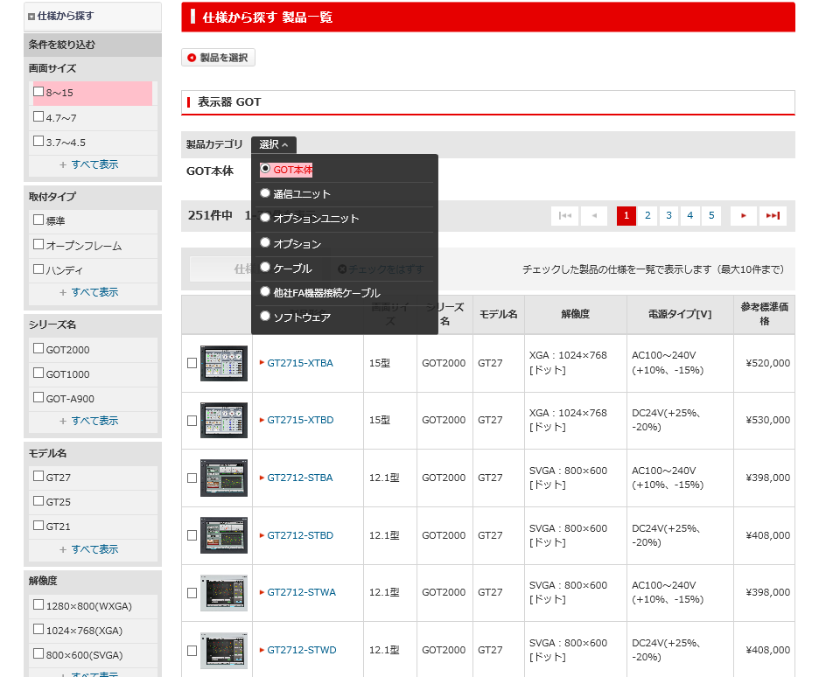

17

5

 |  |  |  |  |  |  |  |  |  |  |  |  |  |  | Ver 15.02 追加
 |  |  |  |  |  |  |  |  |  |  |  |  |  |  | 価格値がNULLの場合の表示

 |  |  | *シーケンサの場合

3

18

 |  |  | ■検索結果あり ※生産終了品の場合

Ver.3.19 削除 No.21③-1
2019/6/7 追加
表示管理で生産終了年月、受注終了日のどちらかを表示可能。
代替機種があれば代替機種を表示。
代替機種で同一型名が複数存在する場合も、
レビュー指摘 No1で対応と同様の対応を行う。
代替機種を型名で指定できないものは
リニューアルのすすめへのリンクを張る
または、
2018年12月
受注終了

代替機種

 |  |  |  |  |  |  |  |  |  |  |  |  | Ver 15.03 削除 代替機種 削除

 |  |  |  | ■検索結果あり ※親子表示の場合

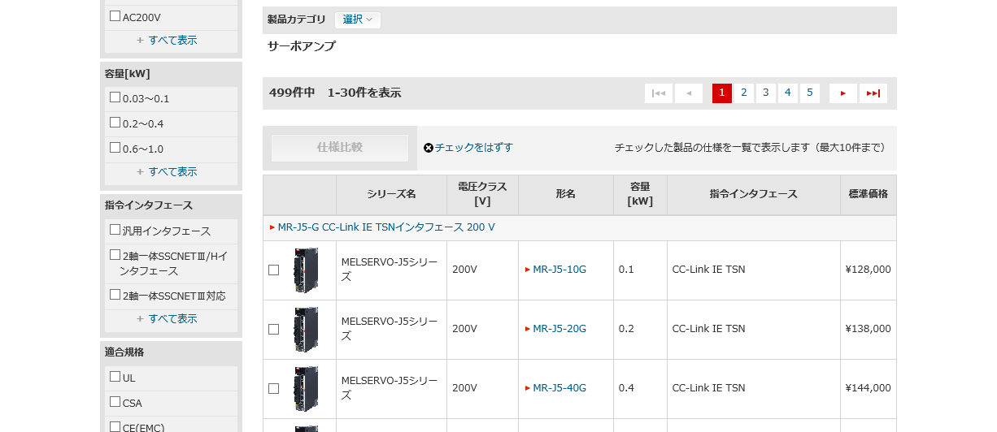

22

現行踏襲。
親子関係の場合には、親の下に子が表示される。
※親行には、シート表示タイトルが表示される。

 |  |  |  | ■検索結果なし

 |  |  |  | ■一覧データの画像情報表示 |  |  |  |  | Ver.17.24追加
 |  |  |  |  | 画像サイズが閾値を超える場合(拡大ボタンを表示) |  |  |  |  |  |  | 画像サイズが閾値を超えない場合

 |  |  |  | ■生産終了日の注釈表示 |  |  |  | Ver21.80追加

テーブル参照要領
テーブル参照要領 |  |  | サブシステムID |  |  | サブシステム名 |  | 機能ID | 機能名 | 作成
 |  |  | 0 |  |  | FAサイト機能 |  | CMS2-3-3 | 製品検索結果2メイン | 改定

別途SQLを作成
本設計書にはSQL-IDを記入
要領No. |  | 1 |  | アクセス種別
No | テーブルID |  |  | テーブル名 |  |  |  | 備考
1
2
3
4
参照条件

No | テーブル項目名 |  |  |  | 情報元 |  | 備考
1
2
3
4
5

要領No. |  | 2 |  | アクセス種別
No | テーブルID |  |  | テーブル名 |  |  |  | 備考
1
2
3
4
参照条件

No | テーブル項目名 |  |  |  | 情報元 |  | 備考
1
2
3
4
5

